Фланцы
 |  |  |  |  |  |  | Сайт: www.bngo.ru
 |  |  |  |  | отправьте заявку-получите скидку |  | E-mail: bingoku@mail.ru
 |  |  |  |  |  |  | Тел.: (4712) 311-979
 | Современному городу – современные решения!

 | Фланцы стальные металлические: плоские приварные

 | 1.Фланец стальной плоский приварной ГОСТ 12820 (Ру 10) |  |  |  |  |  | 2.Фланец стальной плоский для труб ПЭ

 |  | 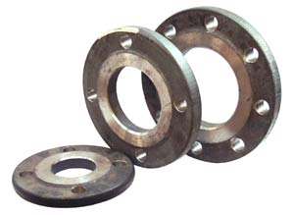 |  |  |  |  | 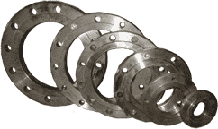

 |  | Размер, | Цена | Цена |  |  | Параметры |  | Цена | Цена
 |  | Ду, мм | без НДС | с НДС |  |  | Ду,мм | Дн трубы ПЭ | без НДС | с НДС
156.00 | 184.10 | 40 | 187.2 | 220.92 | 210 | 247.8 | 40 | 50 | 252 | 297.36
182.00 | 214.80 | 50 | 218.4 | 257.76 | 230 | 271.4 | 50 | 63 | 276 | 325.68
234.00 | 276.10 | 65 | 280.8 | 331.32 | 310 | 365.8 | 65 | 75 | 372 | 438.96
299.00 | 352.80 | 80 | 358.8 | 423.36 | 356 | 420.08 | 80 | 90 | 427.2 | 504.096
351.00 | 414.20 | 100 | 421.2 | 497.04 | 470 | 554.6 | 100 | 110 | 564 | 665.52
429.00 | 506.20 | 125 | 514.8 | 607.44 | 600 | 708 | 125 | 125 | 720 | 849.6
637.00 | 751.70 | 150 | 764.4 | 902.04 | 890 | 1050.2 | 150 | 160 | 1068 | 1260.24
923.00 | 1089.10 | 200 | 1107.6 | 1306.92 | 1186 | 1399.48 | 200 | 225 | 1423.2 | 1679.376
1560.00 | 1840.80 | 250 | 1872 | 2208.96 | 1700 | 2006 | 250 | 250 | 2040 | 2407.2
2100.00 | 2478.00 | 300 | 2520 | 2973.6 | 2210 | 2607.8 | 300 | 315 | 2652 | 3129.36
2500.00 | 2959.00 | 350 | 3000 | 3550.8 | 2990 | 3528.2 | 350 | 355 | 3588 | 4233.84
2950.00 | 3481.00 | 400 | 3540 | 4177.2 | 3120 | 3681.6 | 400 | 400 | 3744 | 4417.92
4100.00 | 4838.00 | 500 | 4920 | 5805.6 | 4290 | 5062.2 | 500 | 500 | 5148 | 6074.64
6570.00 | 7752.60 | 600 | 7884 | 9303.12 | 6760 | 7976.8 | 600 | 630 | 8112 | 9572.16

